상품제안서
베이스 여행용 미니캐리어 16인치 레디백 서머레디백 | 상품코드: F27951

 |  |  |  |  |  |  | 02-412-0044 | www.easy1.co.kr
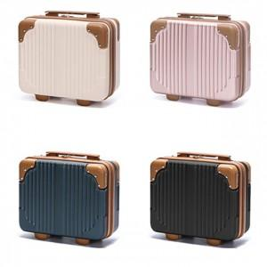

【상세/제작정보】

【인쇄/포장옵션】 | 실크 / 포장불가능

【공급단가】 | 수량 | 100~ | 300~ | 500~ | 1,000~ | 3,000~
*VAT별도 | 단가 | 15,620원 | 15,370원 | 15,000원 | 14,620원 | 14,370원

【상품 URL】 | http://www.easy1.co.kr/src/goods_detail.php?gdno=27951

